P2UI Param
 | [기능 정의]
 | 분류 | Nproj |  |  |  |  |  | 세부 요청 사항
 |  | Acion | Param | extra) action | extra) params | 오프라인 지원 여부 | name
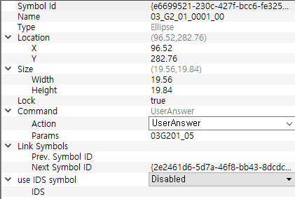
 | 컬러 | color | #FFFF0200 | - | - | x | - | [설정] 화면에서도 반영 (좌상단의 펜 이미지 반영) RGB 또는 aRGB값 neostudio color index RED, YELLOW, NAVY, BLACK, LIGHT_GRAY, ORANGE, GREEN, BLUE, PURPLE, DARK_GRAY "#FFFF0200" "#FFFFD001" "#FF012EE2" "#FF000000" "#FFE5E5E5" "#FFFF6500" "#FF3CDD00" "#FF00ABEB" "#FF6C00E2" "#AAAAAA"
 |  |  | "#FFFF6500" | - | - | x | -
 |  |  | "#FFFFD001" | - | - | x | -
 |  |  | "#FF3CDD00" | - | - | x | -
 |  |  | "#FF00ABEB" | - | - | x | -
 |  |  | "#FF012EE2" | - | - | x | -
 |  |  | "#FF6C00E2" | - | - | x | -
 |  |  | "#FF000000" | - | - | x | -
 |  |  | "#FF979797" | - | - | x | -
 |  |  | "#FFE5E5E5" | - | - | x | -
 | 굵기 | thickness | 0.1 | - | - | x | - | [설정] 화면에서도 반영 (좌상단의 펜 이미지 반영) 다른 단계는 param숫자를 바꿔서 가능(심볼 내)
 |  |  | 0.2 | - | - | x | -
 |  |  | 0.5 | - | - | x | -
 |  |  | 0.9 | - | - | x | -
 |  |  | 1.7 | - | - | x | -
 | 일정 | schedule | "YYYYMMDD" | area | x,y,w,h | x | - | extension의 param은 스케줄 등록 개수 <command action="schedules"> <extension action="area" params="x,y,w,h"/> <extension action="hh" params="x,y,w,h"/> <extension action="mm" params="x,y,w,h"/> </command>
 |  |  |  | hh | x,y,w,h | x | -
 |  |  |  | mm | x,y,w,h | x | -
 | 임시 | title | "YYYYMMDD" | - | - | x | no.
 |  | hh |  | - | - | x | no.
 |  | mm |  | - | - | x | no.
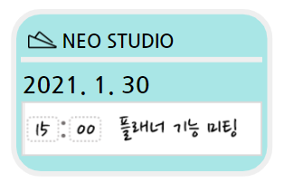
 | 공유 | share | crop_memo_1~100 | area | x,y,w,h | x |  | 프레임 여부에 따른 구분
일정 공유는 날짜 정보가 필요 |  |  | crop_ws_1~3 crop_ms | date | YYYYMMDD |  | YYYYMMDD
 | 링크 연결 | webview |  | - | - | x | - | 별도 앱 실행 * 펜으로 종이를 찍어도 다시 앱으로 돌아오지 않음 현재 인앱 링크는 펜으로 찍으면 디테일 뷰로 돌아옴(ios) https or http:// 포함!!되어야 함
 |  | browser | https://www.google.com/ | - | - |  | -
 | 즐겨찾기 | page | bookmark | - | - | x | -
 | 태그 등록 | page | tag | - | - | x | - | 상세 뷰에서 띄우는? 태그 창 상태에서 다시 필기를 하면?
 | POST | post | url | - | - | x | page(1,2,3)
 | kakao | None
 | email | None

 | nproj 임시 작업용
 | Color | ChangeLanguage_chiness
 | Thickness | ChangeLanguage_english
 | schedule | ChangeLanguage_Japanese
 | (메모) area | ChangeLanguage_Korean
 | (스케줄) area | ChangeLanguage_Korean
 | hh | play
 | mm | RecordEnd |  |  |  | action | retail
 | share | RecordPlay |  |  |  | param | search, shaare, bookmark
 | Browser | RecordStart
 | webview | VolumeDown

 | page | Stop
 | title | continue play
 | post | volumeup

 |  |  |  |  |  |  |  | /*
 |  |  |  |  |  |  |  | 현재로서는 크롭의 종류는 3가지가 있다.
 |  |  |  |  |  |  |  | crop_ms , crop_ws_1 , crop_memo_1
 |  |  |  |  |  |  |  | crop_ms -> 올데이 일정을 하는 크롭으로서 extra date와 extra area 가 있다.
 |  |  |  |  |  |  |  | crop_ws_1 -> 시간 일정을 하는 크롭으로서 extra date와 extra area 가 있다. 마지막 _1은 몇번째 위치를 크롭하는지 나타내 주는 일시적인 숫자이다
 |  |  |  |  |  |  |  | crop_memo_1 -> 범위를 지정 하는 크롭으로서 extra area 가 있다. 마지막 _1 은 몇번쨰 위치를 크롭하는지 나타내 주는 일시적인 숫자이다.

 |  |  |  |  |  |  |  | extra date 가 있는 경우는 날짜를 넣어주는 프레임이 필요한 크롭이다. extra date 가 없는 경우는 프레임이 없는 크롭이다.
 |  |  |  |  |  |  |  | param에 _1 이 있는 경우 그것에 맞는 위치를 extra에 넣어주어야 한다.

 |  |  |  |  |  |  |  | 이것을 상기한뒤 각각의 param안에 들어있는 crop_ms 등등을 crop으로 명칭변경을 한다.
 |  |  |  |  |  |  |  | */

